Impressum
Zitiervorschlag:
Schmidt, Robyn: Die Ausbildungsanfängerquote auf Grundlage unterschiedlicher regionaler Zuordnungen von Ausbildungsanfängern, Berichtsjahr 2022. 1. Auflage. Bonn, 2024. Online: https://www.bibb.de/dokumente/xls/dazubi_zusatztabellen_aaq-regional_2022.xlsx
Redaktion: Ute Manthey
© Bundesinstitut für Berufsbildung, 2024 1. Auflage Mai 2024 Herausgeber Bundesinstitut für Berufsbildung Friedrich-Ebert-Allee 114 - 116 53113 Bonn | CC Lizenz Der Inhalt dieses Werkes steht unter einer Creative-Commons-Lizenz (Lizenztyp: Namensnennung – Keine kommerzielle Nutzung – Keine Bearbeitung – 4.0 International). Weitere Informationen finden Sie im Internet auf unserer Creative-Commons-Infoseite www.bibb.de/cc-lizenz.
Internet: www.bibb.de
E-Mail: zentrale@bibb.de

Grafik 1 Ausbildungsstätten
zurück zu den Erläuterungen
Grafik 1: Ort der Ausbildungsstätte (Landkreise) der im Ausland wohnenden Ausbildungsanfänger/-innen, 2022
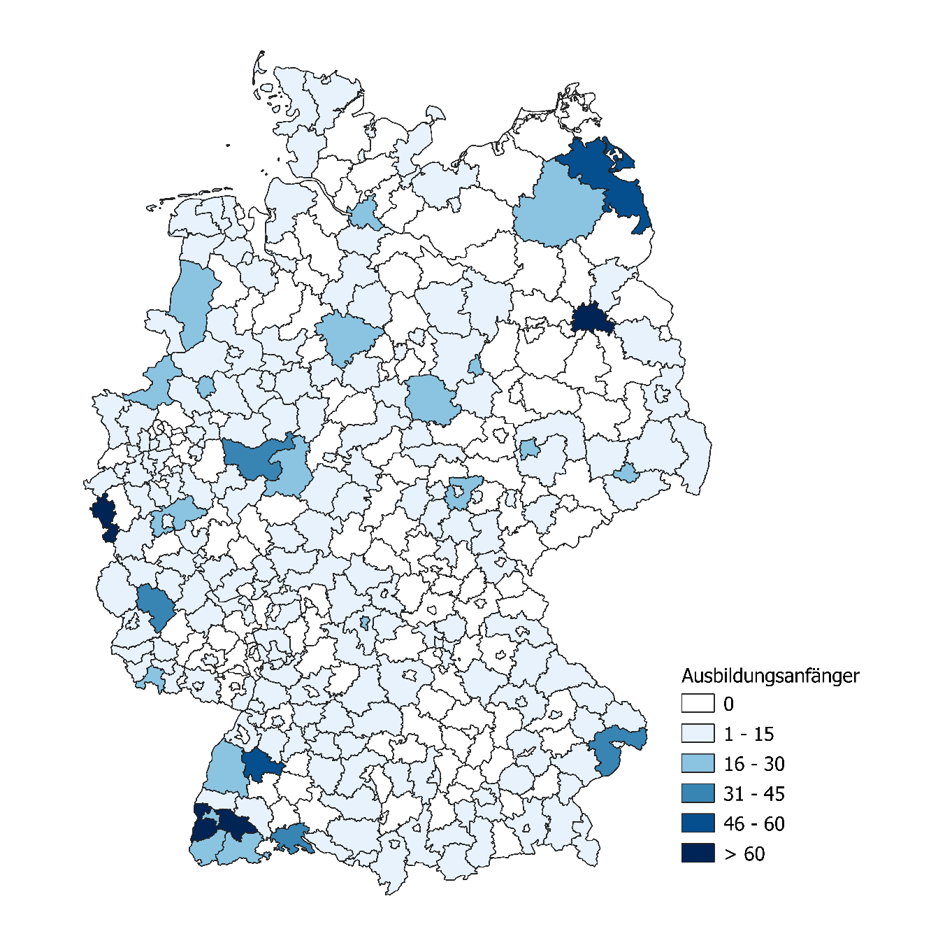

Quellen: „Datenbank Auszubildende“ des Bundesinstituts für Berufsbildung (BIBB) auf Basis der Daten der Berufsbildungsstatistik der statistischen Ämter des Bundes und der Länder (Erhebung zum 31.12.), Berichtsjahr 2022. Grafische Darstellung basierend auf auf ein Vielfaches von 3 gerundeter Absolutwerte. Geodaten (Verwaltungsgebiete Deutschland, Landkreisebene, Gebietsstand: 31.12.2022) von Bundesamt für Kartographie und Geodäsie (BKG), © GeoBasis-DE / BKG 2022

